Задание 1
Задача по написанию тест-кейсов:
Условие: Разработайте тест-кейсы для формы логина, которая содержит два поля ввода: "Username" и "Password", и кнопку "Login". Условия: 1) Поле "Username" должно быть обязательным и должно принимать только email-адреса. 2) Поле "Password" должно быть обязательным и должно содержать не менее 8 символов. 3) Кнопка "Login" должна быть активна только при корректном заполнении обоих полей.

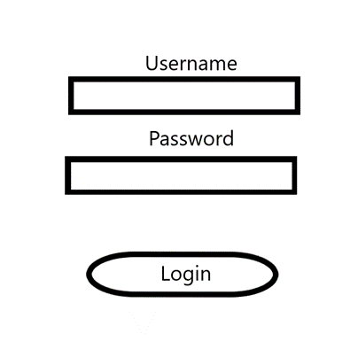

Номер тест-кейса | Заголовок | Шаги | Данные | Ожидаемый результат
1 | Авторизация с использованием корректных данных | 1) Ввести в поле "Username" корректный email 2) Ввести в поле "Password" корректный пароль, с длиной не менее 8 символов 3) Нажать кнопку "Login" | 1) valid@valid.mail 2) 12345678 | Успешная авторизация пользователя
2 | Авторизация с использованием некорректных данных | 1) Ввести в поле "Username" некорректный email 2) Ввести в поле "Password" корректный пароль, с длиной не менее 8 символов 3) Нажать кнопку "Login" | 1)nevalid.mail 2) 12345678 | Кнопка "Login" не активна
3 | Авторизация с паролем меньше 8 символов | 1) Ввести в поле "Username" корректный email 2) Ввести в поле "Password" пароль, с длиной менее 8 символов 3) Нажать кнопку "Login" | 1) valid@valid.mail 2) 1234 | Кнопка "Login" не активна
4 | Авторизация с незаполненным полем "Username" | 1) Поле "Username" не заполняется 2) Ввести в поле "Password" корректный пароль, с длиной не менее 8 символов 3) Нажать кнопку "Login" | 1) Поле незаполненно 2) 12345678 | Кнопка "Login" не активна
5 | Авторизация с незаполненным полем "Password" | 1) Ввести в поле "Username" корректный email 2) Поле "Password" не заполняется 3) Нажать кнопку "Login" | 1) valid@valid.mail 2) Поле незаполненно | Кнопка "Login" не активна
6 | Авторизация без заполнения полей | 1) Поле "Username" не заполняется 2) Поле "Password" не заполняется 3) Нажать кнопку "Login" | 1) Поле незаполненно 2) Поле незаполненно | Кнопка "Login" не активна

